Form1_Situation
NaiS / Formular 1 |  | Situation
Gemeinde / Ort: |  | Schwenden im Diemtigtal | Nullfl. Nr.: | NF 1 | Fläche (ha): | 1 | Datum: | 2013-10-25 | BearbeiterIn: | F. Schneeberger, J. Bütikofer
Koordinaten: | 605'378 / 158'074 |  | Meereshöhe: | 1'600 m.ü.M |  |  | Hangneigung: |  | 89% (41.7°)
Beilagen: |  |  |  |  |  |  |  |  |  | Kluppierungsprotokoll
Situationsskizze: |  |  |  |  |  |  | Waldfunktion(en):
liegendes Totholz
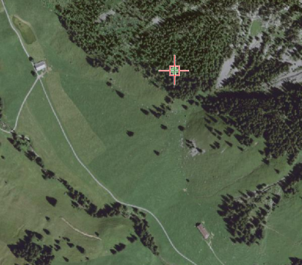 |  |  |  |  |  |  | Biodiversität - Waldreservat Steinschlagaktivität (ohne Schadenpotential) (Transitgebiet; Steingrösse 40-60cm)
3
Felsband

Verjüngung
Verjüngung
 |  |  |  |  |  |  | Zieltyp:
 |  |  |  |  |  |  | Zwergbuchs-Fichtenwald (53), hochmontan (mit Tanne), Steinschlagschutzwald

2
Fi;
liegendes Totholz
 |  |  |  |  |  |  | Grund für Nullfläche: (Geltungsbereich u. Fragestellung)
 |  |  |  |  |  |  | Kaum vorangegangene Eingriffe, kaum Lotharschäden, ausgeschiedenes Waldreservat, Steinschlagtätigkeit, kein OSW Insgesamt alter aber stufiger Bestand mit viel liegendem und stehendem Totholz und funktionierender Verjüngung (allerdings vorwiegend Fi mit wenig Vb); Verjüngung Ta nur bis Anwuchs vorhanden, nächste Stufe Ta BHD > 18cm Fragestellungen: Entwicklung Totholz, Entwicklung Verjüngung (Ta, BAh, Vb), Entwicklung Stufigkeit |  |  |  | 98

kleine Tanne
4

Verjüngung
 |  |  |  |  |  |  | Bestandesbild: (Profilskizze, Kurzbeschrieb)
BAh / Mb
Fi
Ta
Vb

1
umgefallener Stock
Legende:
Fotostandorte
(jeweils ein Foto entlang der
Nullflächengrenzen und eines
im 45° Winkel dazu)
Totholz
 |  |  |  |  |  |  | Stufiger, strukturreicher alter Fichten-Bergwald mit Tannen. Vereinzelt Vogelbeeren und in der Verjüngung auch Bergahorn und Mehlbeere. Lockerer bis rottenartiger Aspekt mit vielfältiger aber nicht ganz flächiger Bodenvegetation. Gesunde, stabile Bäume teils mit Steinschlagschäden. Sehr viel Totholz sowohl stehend als auch liegend. Verjüngung flächig z.T. in Kegeln, z.T. Einzelaufwuchs, z.T. auf Tot/Moderholz.

P2/634.336/173.718, Bah 20
Fotostandort
F1
VoBe
Li
Fotostandort
F2
Bu
P1/634.457/173.771, Bah 35
Fotostandort
F3

P3/634.273
173.847, Fi 62
Eckpunkt
E1

Eckpunkt
E2
Es
P4/634.338/173.885, Fi 14
Eckpunkt
E3
Eckpunkt
E4
Ta

Stangen-
holz
Runse
Runse
P
Autoparkplatz
BAh
Fi

Felsen
Wanderweg

Felsen
Nordrichtung?

Form 3
NaiS / Formular 3 |  | Erweiterte Zustandsbeschreibung
Gemeinde / Ort: | Schwenden im Diemtigtal | Weiserfl.: Nr. | 1 | Datum: | 2013-10-25 | BearbeiterIn: | F. Schneeberger, J. Bütikofer
Bestandesgeschichte: |  | Bodenoberfläche: |  |  |  | Krautschicht:
teilweise geholzt aber nie flächig; Losholzbetrieb mit schmalen Schneisen (Reisten) lange nicht viel bewirtschaftet -> viel liegendes und stehendes Totholz |  | Grösstenteils flächig mit Krautschicht gedeckt, teils ohne Bodenvegetation (unter Fi-Gruppen) sehr viel liegendes Totholz |  |  |  | Aspekt bestimmende Arten: |  | Deckung in ⅟₁₀
 |  |  |  |  |  | Grasig |  | 9
 |  |  |  |  |  | Heidelbeere |  | 2
 |  |  |  |  |  | Preiselbeere |  | 1
 |  |  |  |  |  | Sauerklee |  | 1
 |  |  |  |  |  | Leberblümchen |  | 2

 |  |  |  |  |  | Weitere Arten:
 |  |  |  |  |  | Erdbeere, Erika, Farne, Alpenlattich, Zwergbuchs
 |  |  |  |  |  | Birngrün, Waldwittwenblume, Hasenlattich, Hexenkraut
 |  |  |  |  |  | ährige Rapunzel, Moose (Etagenmoos, Widertonmoos)
Belastung: |  | Oberboden: |  |  |  | Verjüngung:
Steinschlag teils Schneerutschen (Säbelwuchs) Einige flachgründige partielle Rutschungen |  |  |  |  |  | Verjüngung flächig vorhanden, insbesondere Fichte in allen Stadien bis und mit Aufwuchs auch Tanne, Bergahorn, Vogelbeere und Mehlbeere

cm Profilskizze
Schäden: |  | Unterboden: |  |  |  | Vorrat, Zuwachs, Holzanfall:
Vorhanden und sichtbar: Verletzungen durch Steinschlag Säbelwuchs |  | sofort Muttergestein (Kalk) |  |  |  | Zuwachs < 3m3/ha/Jahr Vorrat = ca. 350Tfm/ha; 400 Bäume BHD > 18cm 300 Tfm Fi; 22 Tfm Ta; 1 Tfm Vb; 28 Tfm Totholz (stehend)
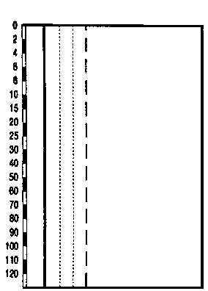

 |  |  |  |  |  | Kluppierungsprotokoll beigelegt
 |  |  |  |  |  | Anzeichnungsprotokoll beigelegt
 |  |  |  |  |  | Entwicklungsstufe/Strukturtyp:

Form 6
NaiS / Formular 6 / Kanton Bern |  |  |  | Folgeaufnahmen Weiserflächenkonzept Kanton Bern
Gemeinde / Ort: |  | Schwenden im Diemtigtal |  |  |  | Folgeaufnahme Nr.: | 1
Weiserfläche Nr.: |  | NF 1 | BE58 |  | Datum letzte Folgeaufnahme:
BearbeiterIn: |  | Mattli, Schneeberger |  |  | Datum aktuelle Folgeaufnahme: |  | 2017-11-03

1. Ausgangslage

Ist auf der Weiserfläche gegenüber der letzten Auf- nahme eine wesentliche Veränderung feststellbar? |  |  |  | ja | (Neuansprache mit Form. 2 --> siehe Rückseite)
 |  |  |  | nein | (herkömmliche Folgeaufnahme mit Form. 6)

2. Aspekt

 | Gegenüber der letzten Aufnahme hat sich auf der Fläche etwas verändert, nämlich: (falls lokalisierbar Eintrag auf Skizze, Rückseite)
 | Die Verjüngung ist der Höhenstufe entsprechend geringfügig gewachsen; das Totholz hat sich wenig mehr zersetzt…
 | Beim Foto-StaO 2 hat sich der VJ-Kegel deutlich erweitert; Einfluss Totholz?

 | Die Veränderungen haben einen Einfluss auf die Fragestellungen, nämlich:

 | Die Fläche war von einem Naturereignis betroffen
 | Ereignis: |  |  | Datum
 | Auswirkung(en)

 | Die nähere Umgebung der Fläche war von einem Naturereignis betroffen
 | Ereignis: |  |  | Datum
 | Auswirkung(en)

3. Ausgeführte Routinemassnahmen |  |  |  | 4. Bemerkungen, besondere Feststellungen

 | neue Fotos gemacht (Standort?) |  |  | evtl. zunehmender Bergföhrenanteil an der Mischung (Trockenheit?)
 | Fotostandorte nachmarkiert
 | Grenzen nachmarkiert
 | andere Routinemassnahmen
 | → Eckpunkte nachmarkiert

5. Notiz für die nächste Folgeaufnahme
Revierförster Fritz Schneeberger wird voraussichtlich bei der nächsten Aufnahme bereits pensioniert sein; er darf gemäss seiner
Aussage aber gerne für eine Begehung eingeladen werden

Ort, Datum: |  |  |  | BearbeiterIn:

Schwenden im Diemtigtal, 03.11.2017 |  |  |  | Mattli, Schneeberger

NaiS / Formular 6 / Kanton Bern |  |  | Folgeaufnahmen Weiserflächenkonzept Kanton Bern Rückseite
Gemeinde / Ort: |  | Schwenden im Diemtigtal |  |  |  | Folgeaufnahme Nr.: | 1
Weiserfläche Nr.: |  | NF 1 |  | BE58 | Datum letzte Folgeaufnahme:
BearbeiterIn: |  | Mattli, Schneeberger |  |  | Datum aktuelle Folgeaufnahme: |  | 2017-11-03

Situationsskizze (Eintrag von festgestellten Veränderungen auf der Fläche):
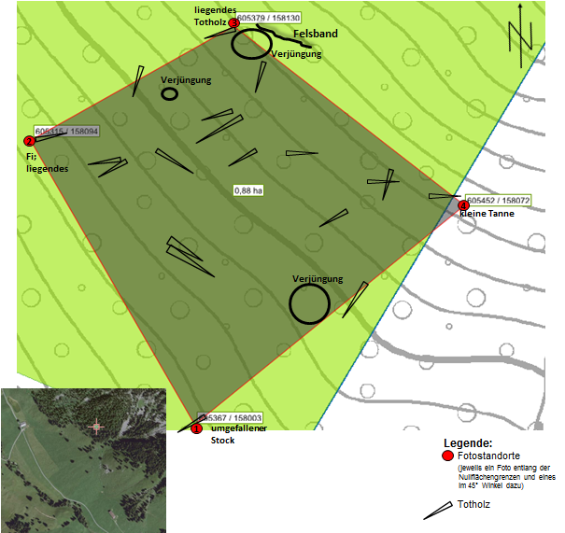

neu VJ 2017

Checkliste: wann ist eine Neuansprache der Fläche notwendig?
Generell: Zustand und / oder Entwicklung haben sich so verändert, dass das Formular 2 korrigiert werden muss.

folgende Punkte können Grund für eine Neuansprache mit Formular 2 sein:

 | deutlich sichtbare Veränderungen am Bestand bsp. durch ein Sturmereignis (>20 % der Bäume sind geworfen)
 | massive Schäden durch Schneedruck
 | die erwartete Entwicklung der Fläche wird grundlegend verändert
 | massive Schäden durch Wildverbiss (bsp. die Ta-Verjüngung ist stark gefährdet)
 | massive Schäden durch Steinschlag
 | die Fläche oder ein Teil davon wurde von einem Rutsch stark verändert
 | starker Käferbefall
 | eine forstliche Massnahme wurde ausgeführt (bsp. Holzschlag, Pflegeeingriff, Pflanzung)
 | das Bestandesbild hat sich stark verändert
 | die Waldfunktion hat sich verändert
 | eine eingetretene Veränderung hat einen wesentlichen Einfluss auf die vorliegende Fragestellung
 | die Baumartenzusammensetzung hat sich wesentlich verändert (Naturereignis, Holzschlag, Pflanzung)

